Sheet1
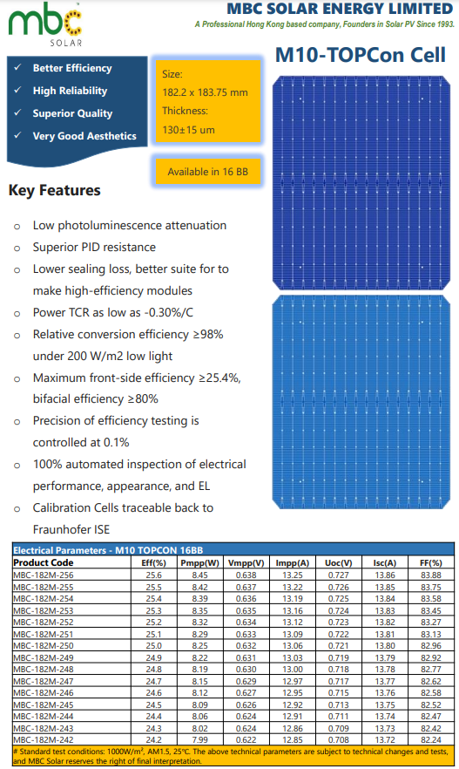
Paramètre | Valeur
Prix (USD/W) | 0.04
Puissance maximale (W) | 8.45
Longueur (mm) | 182.2
Largeur (mm) | 183.75 | Surface=Longueur×Largeur
Épaisseur (mm) | 0.13 | Volume=Surface×Epaisseur
Densité du silicium (mg/mm³) | 2.33 | Masse=Volume×Densite
Surface (mm²) | 33479.25 | Prix total=Prix par W×Puissance maximale
Volume (mm³) | 4352.3025 | Prix (USD/mg)=Prix total / Masse​
Masse (g) | 10.140864825
Prix Total (USD) | 0.338
Coefficient de conversion | 0.83326226568
Prix (USD/mg) | 0.033330490627

